المؤشرات الكلية

سوق العراق للاوراق المالية
جلسة الاحد 2026/1/4 |  |  |  | تقرير أسعار الأسهم المتداولة لسوق العراق للأوراق المالية
الجلسة (1)
الاسهم المتداولة المدرجة و OTC |  |  | 374,584,070 |  |  | قيمة الأسهم المتداولة المدرجة و OTC |  | 676,728,653 |  |  | صفقات الشركات المدرجة وOTC | 726

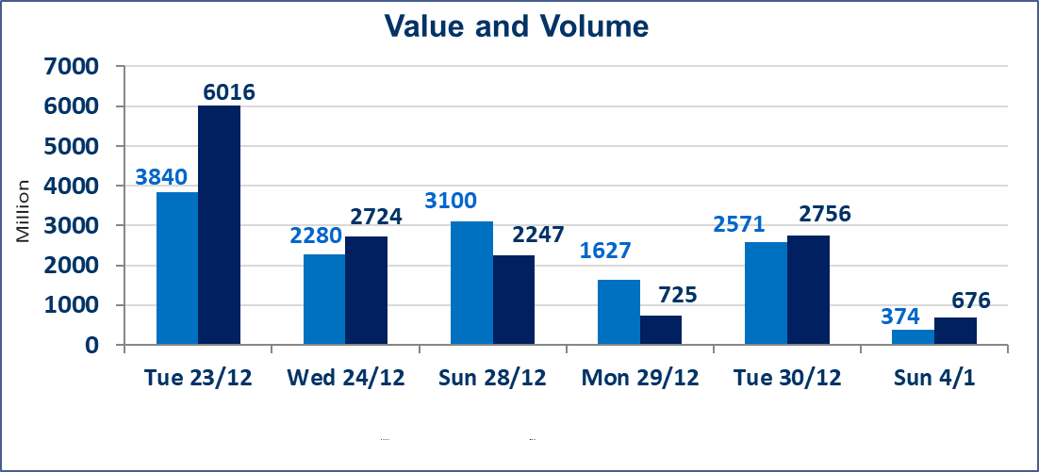
المؤشر60 ISX اليوم | 980.20 |  | نقطة |  |  | المؤشر15 ISX اليوم | 1200.82 | نقطة
المؤشر 60 ISX السابق | 983.31 |  | نقطة |  |  | المؤشر 15 ISX السابق | 1194.94 | نقطة
نسبة التغير | -0.32 |  | % |  |  | نسبة التغير | 0.49 | %
عدد النقاط | -3.11 |  | نقطة |  |  | عدد النقاط | 5.88 | نقطة

الشركات المدرجة | 104 | OTC | 14 | 118 |  | الشركات غير المتداولة المدرجة | 46 | OTC | 14 | 60
الشركات المتداولة | 43 | OTC | 1 | 44 |  | الشركات المرتفعة |  |  | 14
شركات الهيئة العامة |  |  |  | 5 |  | الشركات المنخفضة |  |  | 11
الموقوفة بقرار من هيأة الأوراق المالية |  |  |  | 10
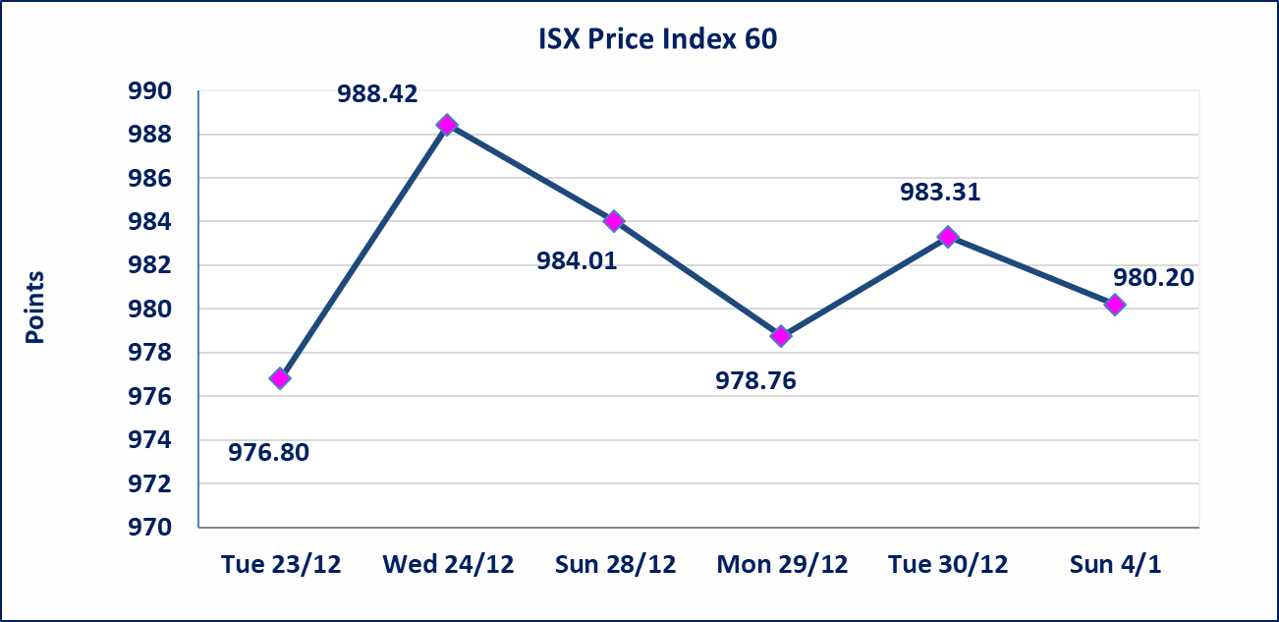
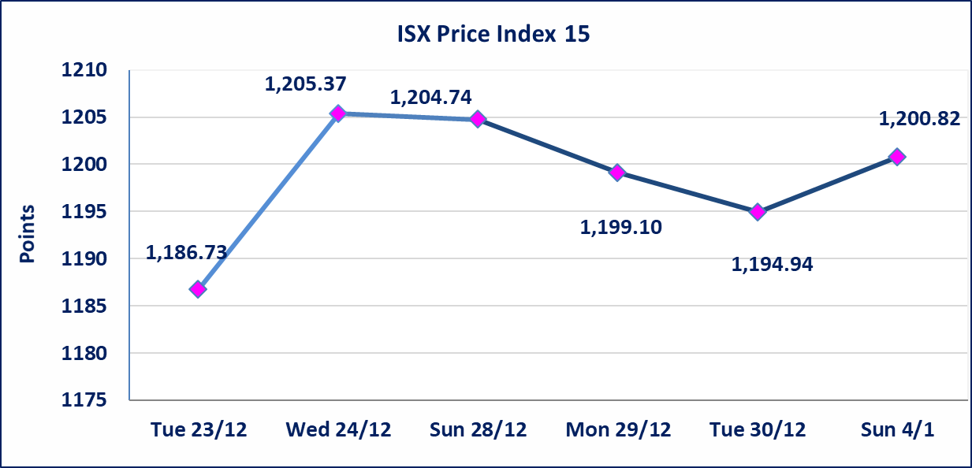

العراقية لصناعات الكارتون (IICM) | اجابة الشركة بعدم وجود احداث جوهرية أدت إلى انخفاض سعر السهم لجلستين بكامل حدود نسبة التغير لجسلتي 12/29 و 2025/12/30.
المصرف الدولي الإسلامي (BINT) | اجابة الشركة بعدم وجود احداث جوهرية أدت إلى انخفاض سعر السهم لجلستين بكامل نسبة التغير لجسلتي 12/29 و 2025/12/30.
الحد الأعلى والادنى للتغير في السعر | نسبة التغير في المنصة النظامية (15%)، نسبة التغير في المنصة الثانية (20%)، نسبة التغير في المنصة الثالثة (5%) إرتفاعاً وإنخفاضاً من سعر الاغلاق السابق.
Web site : www.isx-iq.net E-mail : info-isx@isx-iq.net |  |  |  |  | 07834000034 - 07711211522 : ص . ب :3607 العلوية الهاتف |  |  |  |  |  | بغداد /الكرادة/ قرب المسرح الوطني /مجاور مصرف الخليج التجاري

نسبة التغير
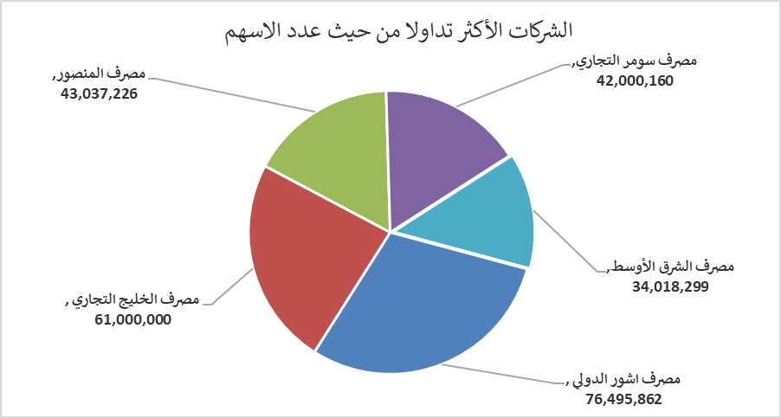
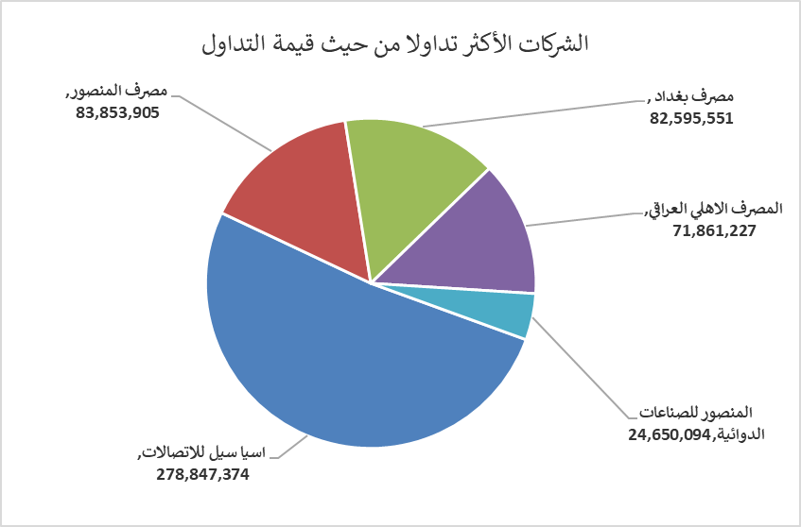
الشركات الأكثر ارتفاعاً وانخفاضاً

نسبة التغير لاسعار الاغلاق الاكثر ارتفاعاً |  |  |  | نسبة التغير لاسعار الاغلاق الاكثر انخفاضاً
اسم الشركة | اغلاق | التغير(%) | الاسهم المتداولة | اسم الشركة | اغلاق | التغير (%) | الاسهم المتداولة
الخاتم للاتصالات | 3.000 | 9.09 | 34,184 | بابل للإنتاج الحيواني والنباتي | 7.650 | -15.00 | 444,592
مصرف اشور الدولي | 0.320 | 6.67 | 76,495,862 | مصرف الاستثمار | 0.220 | -8.33 | 1,776,793
مصرف سومر التجاري | 0.160 | 6.67 | 42,000,160 | العراقية لصناعات الكارتون | 1.800 | -8.16 | 483,570
مصرف الطيف الاسلامي | 0.750 | 4.17 | 285,237 | مصرف العراقي الاسلامي | 1.050 | -5.41 | 1,833,963
الصناعات الخفيفة | 1.450 | 2.11 | 8,251,436 | الصناعات الالكترونية | 2.180 | -4.80 | 128,698

الشركات الاكثر نشاطا حسب الاسهم المتداولة (حجم التداول) |  |  |  | الشركات الاكثر نشاطا حسب القيمة المتداولة
اسم الشركة | اغلاق | التغير(%) | الاسهم المتداولة | اسم الشركة | اغلاق | التغير (%) | القيمة المتداولة
مصرف اشور الدولي | 0.320 | 6.67 | 76,495,862 | اسيا سيل للاتصالات | 13.400 | 0.98 | 278,847,374
مصرف الخليج التجاري | 0.290 | 0.00 | 61,000,000 | مصرف المنصور | 1.950 | 0.00 | 83,853,905
مصرف المنصور | 1.950 | 0.00 | 43,037,226 | مصرف بغداد | 3.450 | 0.29 | 82,595,551
مصرف سومر التجاري | 0.160 | 6.67 | 42,000,160 | المصرف الاهلي العراقي | 4.800 | 0.63 | 71,861,227
مصرف الشرق الأوسط | 0.060 | 0.00 | 34,018,299 | المنصور للصناعات الدوائية | 2.210 | 0.45 | 24,650,094

